T. LECLERC
PHOTOS | PRODUCTS | COL | CONTENT | REF | EAN | SHELF LIFE | QTY | RETAIL | TOTAL
SKIN TONE
DERMOPHILE FREE POWDER - Travel format
 | 02 BANANE |  | 10 g | G772067 | 3760313225480 | 2027-06-01 | 301 | 28.00 € | 8,428.00 €

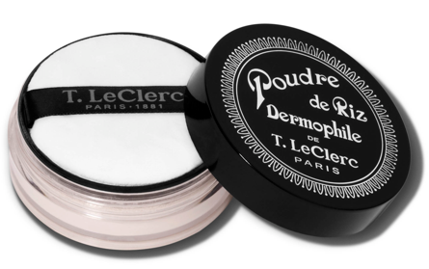
 | 14 TRANSLUCIDE |  | 10 g | G772068 | 3760313225473 | 2027-06-01 | 149 | 28.00 € | 4,172.00 €

 | 10 NATUREL |  | 10 g | G772069 | 3760313225466 | 2027-06-01 | 768 | 28.00 € | 21,504.00 €

 | 05 CAMÉLIA |  | 10 g | G772070 | 3760313225442 | 2027-06-01 | 269 | 28.00 € | 7,532.00 €

 | 06 CANNELLE |  | 10 g | G772071 | 3760313225459 | 2027-06-01 | 351 | 28.00 € | 9,828.00 €

DERMOPHILE FREE POWDER - Jumbo size -
 | 01 ABRICOT |  | 25 g | G771589 | 3760313220638 | 2027-09-01 | 287 | 45.00 € | 12,915.00 €

 | 02 BANANE |  | 25 g | G771590 | 3760313220621 | 2026-12-01 | 200 | 45.00 € | 9,000.00 €

 | 03 BISTRE |  | 25 g | G771591 | 3760313220614 | 2027-09-01 | 291 | 45.00 € | 13,095.00 €

 | 05 CAMÉLIA |  | 25 g | G771592 | 3760313220607 | 2027-09-01 | 149 | 45.00 € | 6,705.00 €

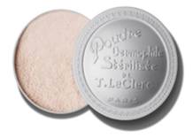
 | 06 CANNELLE |  | 25 g | G771593 | 3760313220591 | 2027-06-01 | 194 | 45.00 € | 8,730.00 €

 | 07 CHAIR AMBRÉE |  | 25 g | G771594 | 3760313220584 | 2027-09-01 | 180 | 45.00 € | 8,100.00 €

 | 08 CHAIR OCRÉE |  | 25 g | G771595 | 3760313220577 | 2027-06-01 | 279 | 45.00 € | 12,555.00 €

 | 09 CHAIR ROSÉE |  | 25 g | G771596 | 3760313220560 | 2027-09-01 | 117 | 45.00 € | 5,265.00 €

 | 10 NATUREL |  | 25 g | G771597 | 3760313220553 | 2027-06-01 | 158 | 45.00 € | 7,110.00 €

 | 13 TILLEUL |  | 25 g | G771051 | 3700609710511 | 2027-09-01 | 107 | 45.00 € | 4,815.00 €

 | 14 TRANSLUCIDE |  | 25 g | G771600 | 3760313220522 | 2027-06-01 | 279 | 45.00 € | 12,555.00 €

COMPACT POWDER
 | 04 BRONZÉ |  | 10 g | G771094 | 3700609710948 | 2026-05-01 | 1,703 | 45.00 € | 76,635.00 €

 | 06 CANNELLE |  | 10 g | G771095 | 3700609710955 | 2026-05-01 | 309 | 45.00 € | 13,905.00 €

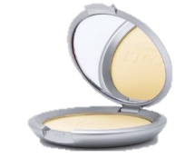
 | 08 SABLE |  | 10 g | G771097 | 3700609710979 | 2026-05-01 | 380 | 45.00 € | 17,100.00 €

 | 09 PÊCHE |  | 10 g | G771098 | 3700609710986 | 2026-06-01 | 206 | 45.00 € | 9,270.00 €

 | 14 TRANSLUCIDE |  | 10 g | G771100 | 3700609711006 | 2026-05-01 | 242 | 45.00 € | 10,890.00 €

 | 15 IVOIRE |  | 10 g | G771101 | 3700609711013 | 2026-05-01 | 50 | 45.00 € | 2,250.00 €

 | 16 SAFRAN |  | 10 g | G771102 | 3700609711020 | 2026-09-01 | 1,121 | 45.00 € | 50,445.00 €

 | 17 DORÉ |  | 10 g | G771103 | 3700609711037 | 2026-05-01 | 412 | 45.00 € | 18,540.00 €

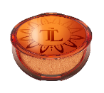
SUN POWDER
 | 01 DORÉ |  | 17 g | G771334 | 3700609713345 | 2027-01-01 | 267 | 45.00 € | 12,015.00 €

 | 02 CUIVRÉ |  | 17 g | G771343 | 3700609713437 | 2027-01-01 | 282 | 45.00 € | 12,690.00 €

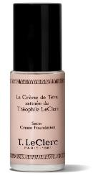
SATIN COMPLEXION CREAM
 | 01 IVOIRE SATINÉ |  | 30 ml | G771372 | 3700609713727 | 2026-07-01 | 713 | 45.00 € | 32,085.00 €

 | 02 CLAIR ROSÉ SATINÉ |  | 30 ml | G771373 | 3700609713734 | 2026-07-01 | 695 | 45.00 € | 31,275.00 €

ANTI-FATIGUE PENCIL
 | CRAYON ANTI FATIGUE |  | 1,05 g | G771230 | 3700609712300 | 2026-10-01 | 2,000 | 21.00 € | 42,000.00 €

THE PROFESSIONAL CONCEALER
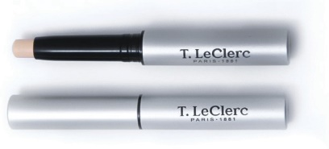 | 01 CLAIR |  | 2,5 g | G771587 | 3760313220317 | 2026-01-01 | 63 | 31.00 € | 1,953.00 €
THE LIGHT PERFECTOR ANTI-AGING
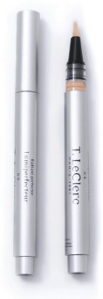
 | 03 FONCÉ |  | 1,5 ml | G771208 | 3700609712089 | 2026-05-01 | 180 | 32.00 € | 5,760.00 €

 | 05 ORCHIDÉE |  | 1,5 ml | G771210 | 3700609712102 | 2026-05-01 | 84 | 32.00 € | 2,688.00 €

THE EYES
Eye Shadow
 | 001 BEIGE GLACÉ |  | 2,5 g | G771271 | 3700609712713 | 2027-02-01 | 86 | 25.00 € | 2,150.00 €
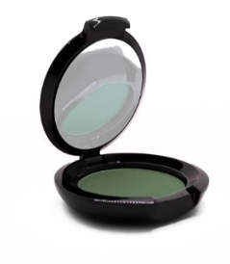
 | 002 ROSE SATIN |  | 2,5 g | G771272 | 3700609712720 | 2027-02-01 | 378 | 25.00 € | 9,450.00 €

 | 005 GRIS ARGENT |  | 2,5 g | G771275 | 3700609712751 | 2027-02-01 | 713 | 25.00 € | 17,825.00 €

 | 007 PARME ABSOLU |  | 2,5 g | G771277 | 3700609712775 | 2027-02-01 | 498 | 25.00 € | 12,450.00 €

 | 010 NOIR PRÉCIEUX9 |  | 2,5 g | G771280 | 3700609712805 | 2027-02-01 | 118 | 25.00 € | 2,950.00 €

THE INTENSE VOLUME MASCARA
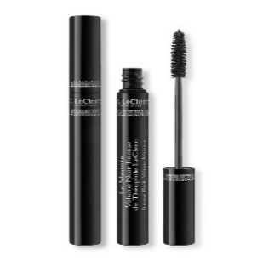 | 02 NOIR ÉBÈNE |  | 14 ml | G771449 | 3700609714496 | 2026-09-01 | 120 | 31.00 € | 3,720.00 €

THE EYEBROW MASCARA
 | 01 BLOND |  | 4,7 ml | G771580 | 3760313220263 | 2026-10-01 | 299 | 27.00 € | 8,073.00 €

 | 02 CHÂTAIN |  | 4,7 ml | G771581 | 3760313220256 | 2026-10-01 | 117 | 27.00 € | 3,159.00 €

 | 03 BRUN |  | 4,7 ml | G771582 | 3760313220249 | 2026-10-01 | 149 | 27.00 € | 4,023.00 €

THE LIPS
THE SATIN LIPSTICK
 | 16 ROYAL |  | 3,8 g | G771405 | 3700609714052 | 2026-10-01 | 1,288 | 26.00 € | 33,488.00 €

 | 34 ROSE DÉCADENT |  | 3,8 g | G771408 | 3700609714083 | 2026-10-01 | 26 | 26.00 € | 676.00 €

 | 35 ROSE CHAIR |  | 3,8 g | G771409 | 3700609714090 | 2026-10-01 | 70 | 26.00 € | 1,820.00 €

 | 37 ROUGE VIBRANT |  | 3,8 g | G771410 | 3700609714106 | 2026-10-01 | 1,128 | 26.00 € | 29,328.00 €

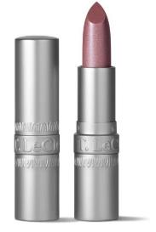
 | 43 SONGE |  | 3,8 g | G771413 | 3700609714137 | 2026-10-01 | 89 | 26.00 € | 2,314.00 €

 | 50 ENIVRANT |  | 3,8 g | G771418 | 3700609714182 | 2026-10-01 | 66 | 26.00 € | 1,716.00 €

 | 52 FASCINANT |  | 3,8 g | G771419 | 3700609714199 | 2026-10-01 | 59 | 26.00 € | 1,534.00 €

 | 53 MÉLODIE |  | 3,8 g | G771420 | 3700609714205 | 2026-10-01 | 20 | 26.00 € | 520.00 €

 | 54 IRONIE |  | 3,8 g | G771421 | 3700609714212 | 2026-10-01 | 326 | 26.00 € | 8,476.00 €

 | 55 PIMPANT |  | 3,8 g | G771422 | 3700609714229 | 2026-10-01 | 49 | 26.00 € | 1,274.00 €

 | 57 DÉLICAT |  | 3,8 g | G771424 | 3700609714243 | 2026-10-01 | 34 | 26.00 € | 884.00 €

THE NAILS
 | TOP COAT (MIN x 3) |  | 10 ml | G772170 | 3760313226661 | 2027-09-01 | 1,126 | 12.00 € | 13,512.00 €
 | DURCISSEUR (MIN x 3) |  | 10 ml | G772171 | 3760313226654 | 2027-09-01 | 1,360 | 12.00 € | 16,320.00 €
 | VERNIS A ONGLES FORMULE SOINS TULIPE (MIN x 3) |  | 10 ml | G772172 | 3760313226647 | 2027-09-01 | 1,620 | 12.00 € | 19,440.00 €
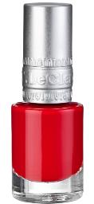
 | VERNIS A ONGLES FORMULE SOINS COQUELICOT (MIN x 3) |  | 10 ml | G772173 | 3760313226630 | 2027-09-01 | 1,647 | 12.00 € | 19,764.00 €
 | VERNIS A ONGLES FORMULE SOINS ORCHIDEE (MIN x 3) |  | 10 ml | G772174 | 3760313226623 | 2027-09-01 | 1,621 | 12.00 € | 19,452.00 €
 | VERNIS A ONGLES FORMULE SOINS ROSE (MIN x 3) |  | 10 ml | G772175 | 3760313226616 | 2027-09-01 | 1,689 | 12.00 € | 20,268.00 €
 | VERNIS A ONGLES FORMULE SOINS HIBISCUS (MIN x 3) |  | 10 ml | G772176 | 3760313226609 | 2027-09-01 | 1,780 | 12.00 € | 21,360.00 €
 | VERNIS A ONGLES FORMULE SOINS CAMELIA (MIN x 3) |  | 10 ml | G772177 | 3760313226593 | 2027-09-01 | 1,773 | 12.00 € | 21,276.00 €
 | VERNIS A ONGLES FORMULE SOINS BEGONIA (MIN x 3) |  | 10 ml | G772178 | 3760313226586 | 2027-09-01 | 1,635 | 12.00 € | 19,620.00 €
 | VERNIS A ONGLES FORMULE SOINS DAHLIA (MIN x 3) |  | 10 ml | G772179 | 3760313226579 | 2027-09-01 | 1,708 | 12.00 € | 20,496.00 €
 | VERNIS A ONGLES FORMULE SOINS PIVOINE (MIN x 3) |  | 10 ml | G772180 | 3760313226562 | 2027-09-01 | 1,737 | 12.00 € | 20,844.00 €
 | VERNIS A ONGLES FORMULE SOINS LYS (MIN x 3) |  | 10 ml | G772181 | 3760313226555 | 2027-09-01 | 1,607 | 12.00 € | 19,284.00 €
THE DRY PERFUMES & OILS
SCENTED CERAMIC
 | CERAMIQUE PARFUMÉ IRIS BLANC |  |  | G772028 | 3760313222915 | - | 241 | 20.00 € | 4,820.00 €
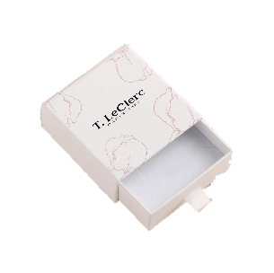 | CERAMIQUE PARFUMÉ FRANGIPANIER |  |  | G772029 | 3760313222922 | - | 179 | 20.00 € | 3,580.00 €
MAKE-UP ACCESSORIES
 | EPONGE FOND DE TEINT (Textures liquides) |  |  | G772186 | 3760313226821 | - | 2,000 | 16.00 € | 32,000.00 €

 | HOUPPETTE TRIANGLE VELOURS |  |  | G772081 | 3760313225497 | - | 2,000 | 12.00 € | 24,000.00 €

TOTAL |  |  |  |  |  |  | 42,142 | 22.16 € | 933,676.00 €

